Propuesta
ANEXO N° 1 AL CONTRATO MARCO DE FACTORING INTERNACIONAL DE EXPORTACIÓN

 | 1. CLIENTE
 | Razón Social |  |  | N° RUC |  | Número cuenta corriente | Dirección fiscal

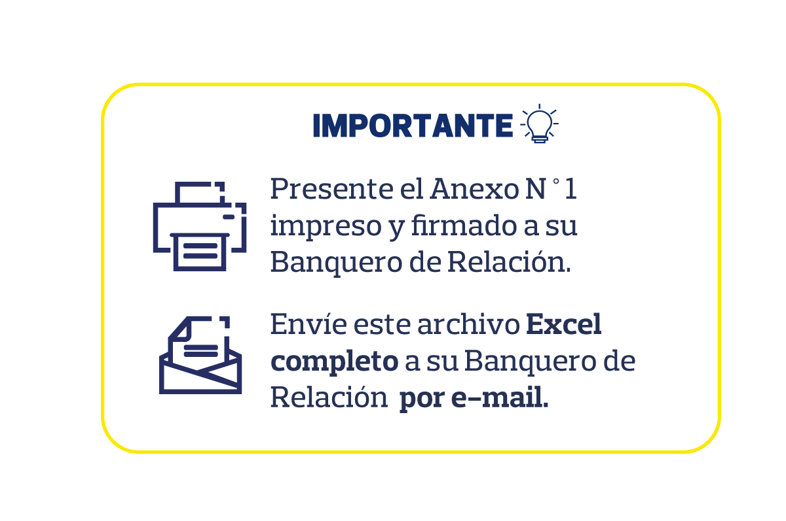
 | 2. OPERACIÓN
 | Comisión Factoring Internacional | Comisión Factor Importador | TEA | % Adelanto | Moneda | Importe Total Facturas | Importe Total Desembolso
 | 0.30% | 0.45% | 8.65% | 80.00% | USD | 44,949.00 | 35,959.20

 | Términos de Pago |  |  |  | Factor Importador
 | 90 | días de la fecha de embarque |  |  | National Bank of Canada

 | 3. RELACIÓN DE INSTRUMENTOS
 | Se transfiere en propiedad a favor del BANCO y/o FACTOR IMPORTADOR los INSTRUMENTOS que se describen a continuación de acuerdo a las condiciones acordadas en el Contrato Marco de Factoring Internacional de Exportación:

4. AUTORIZACIÓN DEL CLIENTE
 | Número de Serie | Número de Factura | Moneda | Monto | Fecha Documento Embarque | Fecha de Vencimiento
 | F07 | 1234 | USD | 900.00 | 2022-09-11 | 2023-01-23

Firma y sello del cliente
Firma y sello del cliente

Cláusula de protección
La versión registrada en los medios electrónicos del BANCO prevalecerá para el caso de que (i) el CLIENTE hubiera obtenido el presente formato de contrato a través de la página web del BANCO, o a través de cualquier otro medio electrónico que el BANCO hubiera puesto a su disposición, y (ii) existiera alguna discrepancia entre el texto del presente documento impreso y el texto del archivo electrónico del cual se tomó.

SU01326 Ene-2023
V 1.00

